Emmanuel A Zamudio
Datos personales | Nombre completo: | EMMANUEL ALEJANDRO ZAMUDIO ESPARZA
 | Usuario de dominio: | Z545849
 | Cuenta de correo: | ezamudio@empresaexterna.com.mx
 | Ubicación completa: | Blvd. Bernardo Quintana 4056, Col. San Pablo 76130 Querétaro, Querétaro.
 | Ubicación plataformado | CTOSS Querétaro
 | Celular: | 7721179361
 | Área: | Technology Consulting
 | Puesto: | Será llenado por Santander
 | Centro de Costos: | Será llenado por Santander
 | Datos de un segundo contacto: | Laura Pacheco - 55 2085 8748
 | Reporta a: | Marco Antonio Reyes Nava
 | RFC: | ZAEE001024KM4
 | Correo EY: | emmanuel.zamudio@mx.ey.com
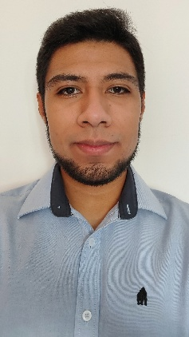
 | Fotografía reciente:

Datos del equipo | Marca: | DELL
 | Modelo: | Latitude 5430
 | Num. De serie: | P137G005

Características
Sin Password de Bios.
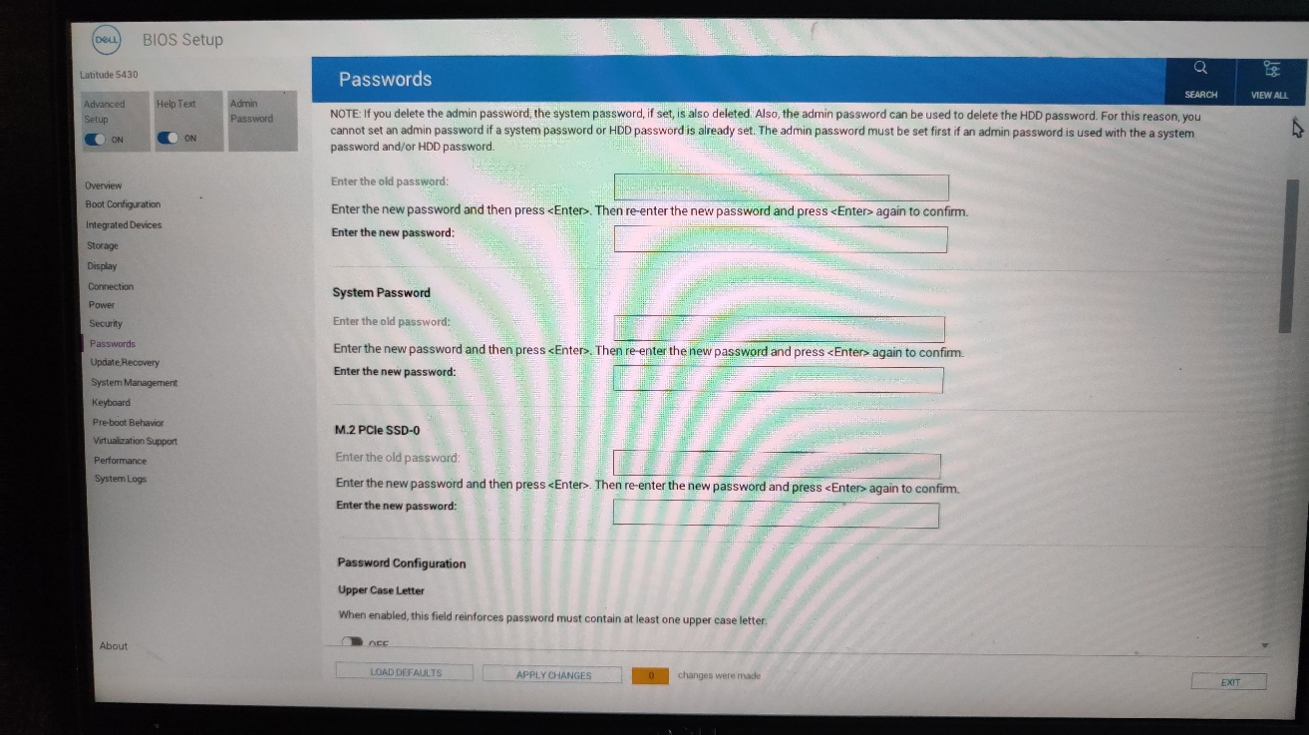

Disco duro solido de 256 GB (adjuntar imagen capacidad y tecnología ssd)
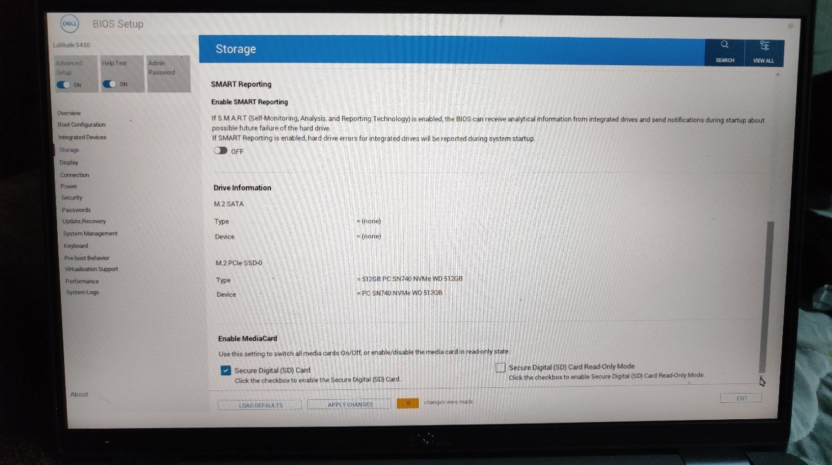

Procesador Intel Core I5 o i7 8 th gen como mínimo (enviar evidencia)
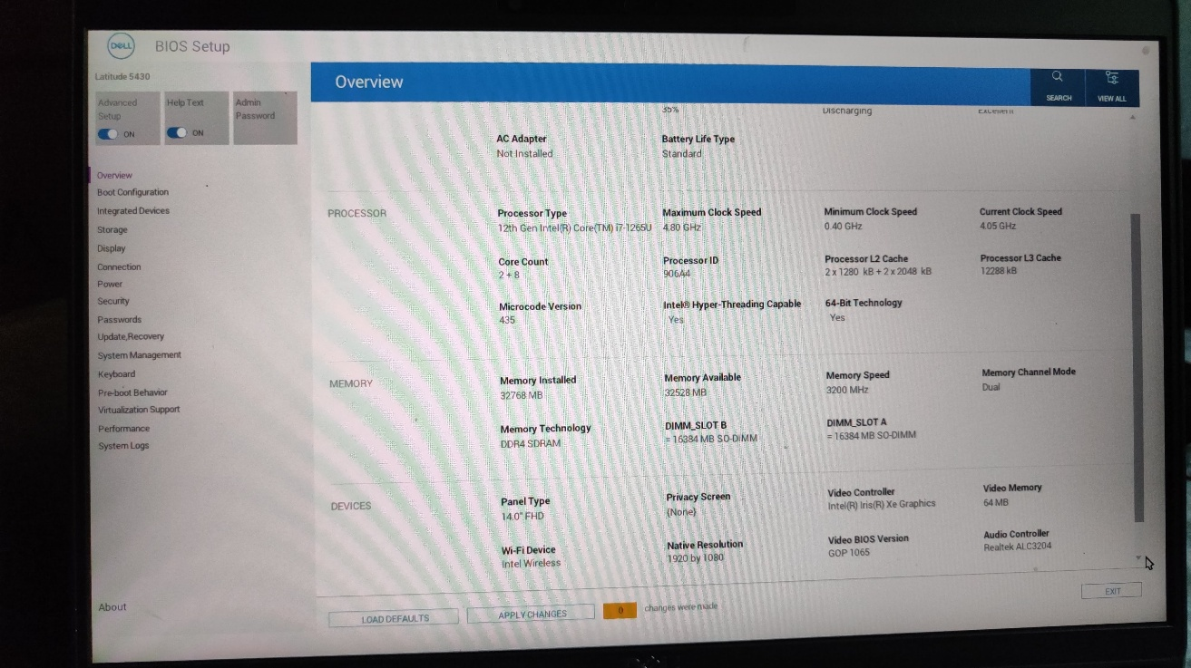

El equipo debe de contar con tecnología (TPM) (enviar evidencia)
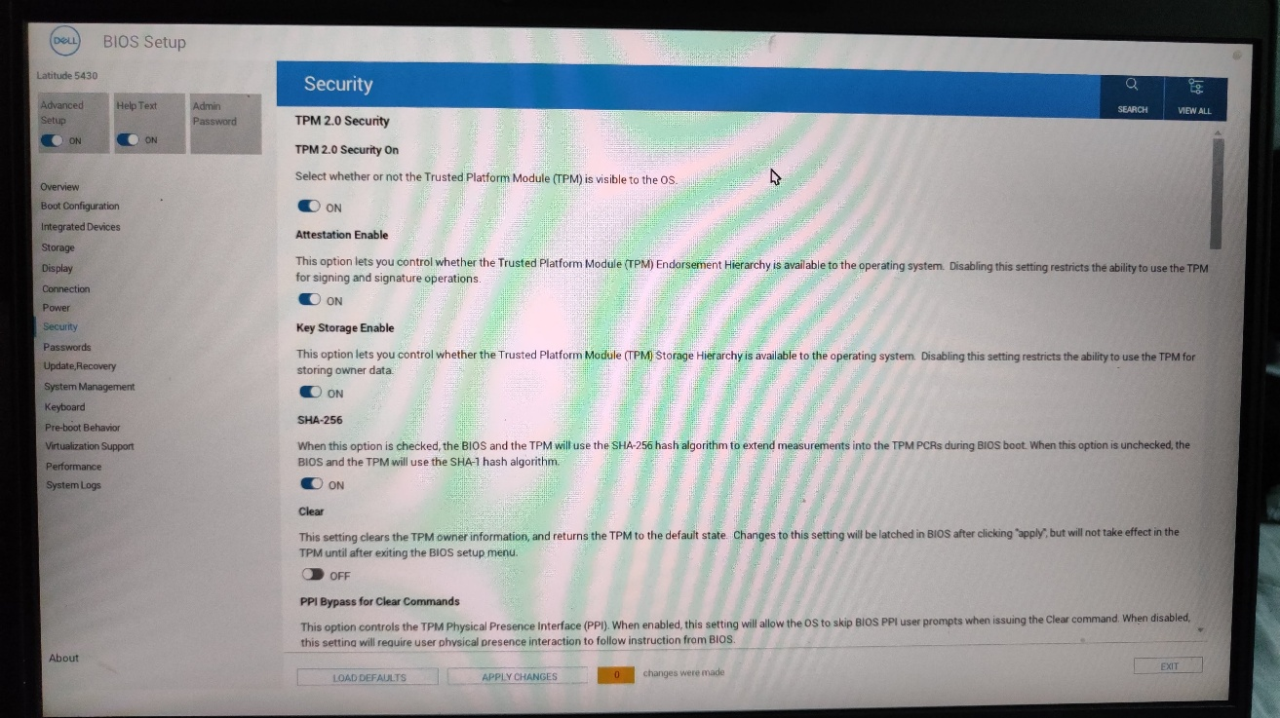

16 GB Memoria (enviar evidencia)

.

